Sheet1
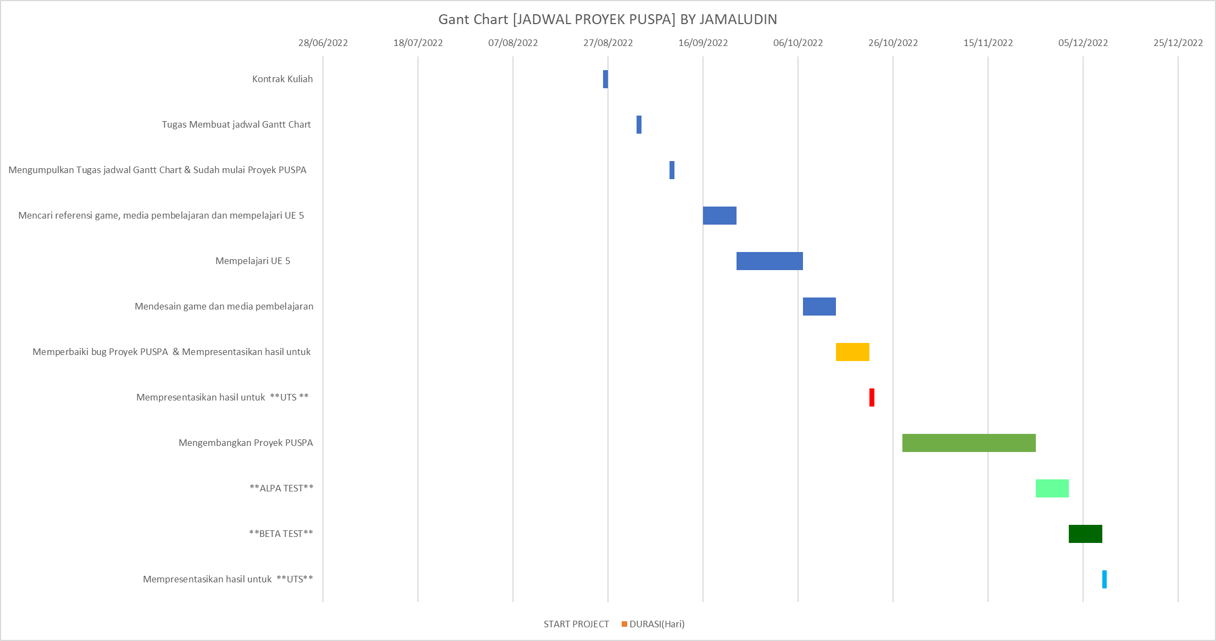
Gant Chart [JADWAL PROYEK PUSPA] BY JAMALUDIN
Gant Chart [JADWAL PROYEK PUSPA] BY JAMALUDIN

NO | TANGGAL | AKTIVITAS | DURASI(Hari) | jumlah job
1 | 2022-08-26 | Kontrak Kuliah | 1 | 1
2 | 2022-09-02 | Tugas Membuat jadwal Gantt Chart | 1 | 2
3 | 2022-09-09 | Mengumpulkan Tugas jadwal Gantt Chart & Sudah mulai Proyek PUSPA | 1 | 3
4 | 2022-09-16 | Mencari referensi game, media pembelajaran dan mempelajari UE 5 | 7 | 4
5 | 2022-09-23 | Mempelajari UE 5 | 7 | 5
6 | 2022-09-30 | Mempelajari UE 5 | 7
7 | 2022-10-07 | Mendesain game dan media pembelajaran | 7 | 6
8 | 2022-10-14 | Memperbaiki bug Proyek PUSPA & Mempresentasikan hasil untuk | 7 | 7
9 | 21 Oktober 2022 | Mempresentasikan hasil untuk **UTS ** | 1 | 8
10 | 2022-10-28 | Mengembangkan Proyek PUSPA | 7 | 9
11 | 2022-11-04 | Mengembangkan Proyek PUSPA | 7
12 | 2022-11-11 | Mengembangkan Proyek PUSPA | 7
13 | 2022-11-18 | Mengembangkan Proyek PUSPA | 7
14 | 2022-11-25 | **ALPA TEST** | 7 | 10
15 | 2022-12-02 | **BETA TEST** | 7 | 11
16 | 2022-12-09 | Mempresentasikan hasil untuk **UTS** | 1 | 12

NO. |  | START PROJECT | DURASI(Hari)
1 | Kontrak Kuliah | 2022-08-26 | 1
2 | Tugas Membuat jadwal Gantt Chart | 2022-09-02 | 1
3 | Mengumpulkan Tugas jadwal Gantt Chart & Sudah mulai Proyek PUSPA | 2022-09-09 | 1
4 | Mencari referensi game, media pembelajaran dan mempelajari UE 5 | 2022-09-16 | 7
5 | Mempelajari UE 5 | 2022-09-23 | 14
6 | Mendesain game dan media pembelajaran | 2022-10-07 | 7
7 | Memperbaiki bug Proyek PUSPA & Mempresentasikan hasil untuk | 2022-10-14 | 7
8 | Mempresentasikan hasil untuk **UTS ** | 2022-10-21 | 1
9 | Mengembangkan Proyek PUSPA | 2022-10-28 | 28
10 | **ALPA TEST** | 2022-11-25 | 7
11 | **BETA TEST** | 2022-12-02 | 7
12 | Mempresentasikan hasil untuk **UTS** | 2022-12-09 | 1
 |  | JUMLAH

